注意项
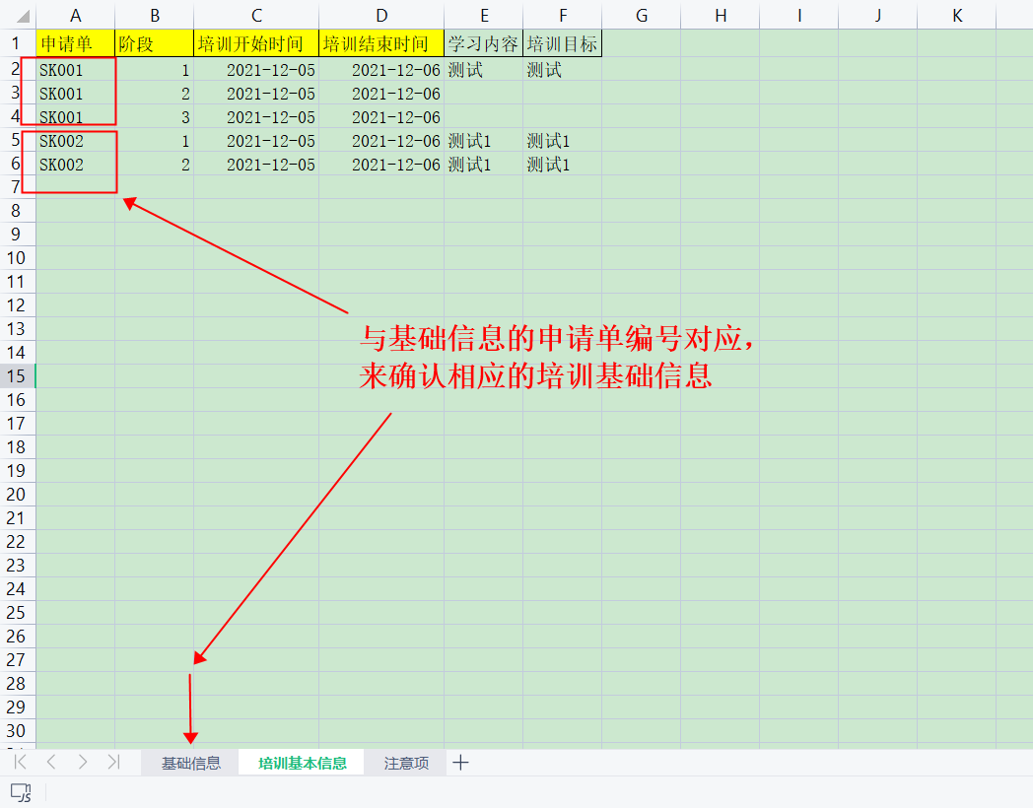
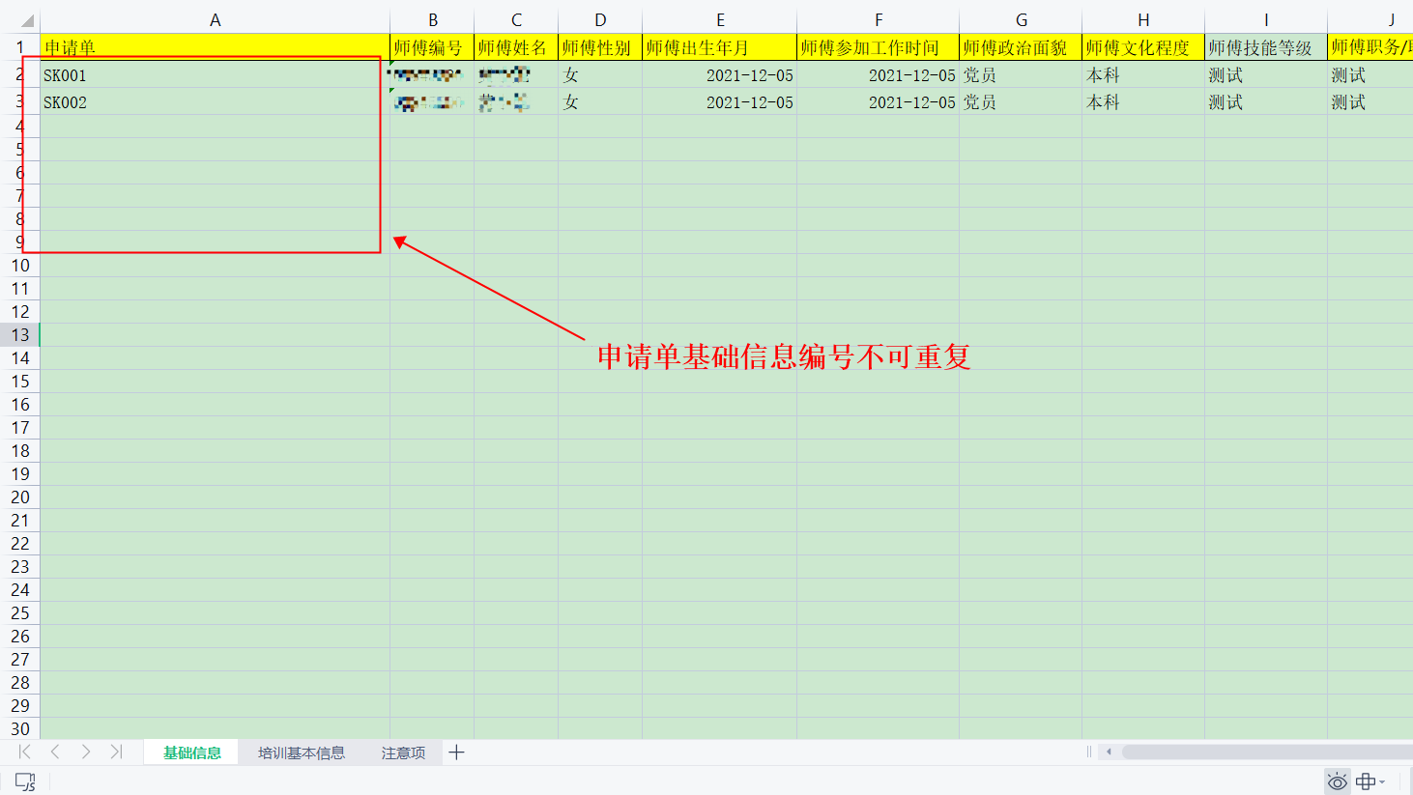
注意点：
1.用黄色标记的信息都为必填项；
2.性别只可为：男/女
3.师傅类型：业务导师/思想导师
4.时间格式：YYYY-MM-DD 例如（2021-05-10）
5.师带徒类型：公司级-壮苗/部门级-幼苗/部门级-青苗
6.申请单的关系：
基础信息的申请单对应着培训基本信息的申请单
申请单命名规范：大写字母+数字
例如：SK001

